상품제안서
스텀프 8K 의전용 일자형 자동 장우산 | 상품코드: S41440

 |  |  |  |  |  |  | 02-713-8555 | www.synergygift.co.kr
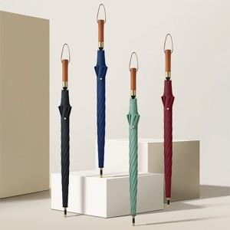

【상세/제작정보】 | <p><span style="font-size: 12pt;"></span><span style="font-size: 12pt;">종이케이스 진행시 입수량 20개로 변경 택배비 추가됩니다.</span><span style="font-size: 12pt;">​</span><span style="font-size: 12pt;">&nbsp;</span></p>

【인쇄/포장옵션】 | 실크, 풀칼라, 원단실크1도 / 종이상자

【공급단가】 | 수량 | 50~ | 100~ | 500~ | 1,000~ | 2,000~
*VAT별도 | 단가 | 10,140원 | 9,980원 | 9,750원 | 9,360원 | 8,970원

【상품 URL】 | https://www.synergygift.co.kr:443/src/goods_detail.php?gdno=41440

